상품제안서
CD086 네이쳐 다기능 야외 캠핑 오거나이저 수납포켓 | 상품코드: F26312

 |  |  |  |  |  |  | 02-412-0044 | www.easy1.co.kr
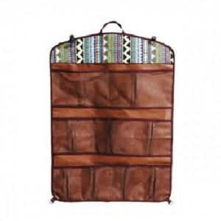

【상세/제작정보】 | 기본수량미만 인쇄시 추가비용.

【인쇄/포장옵션】 | 실크 / 포장불가능

【공급단가】 | 수량 | 30~ | 60~ | 100~ | 300~ | 500~
*VAT별도 | 단가 | 19,620원 | 19,310원 | 18,840원 | 18,360원 | 18,050원

【상품 URL】 | https://easy1.co.kr:443/src/goods_detail.php?gdno=26312

